ANALISIS FINANCIERO 1
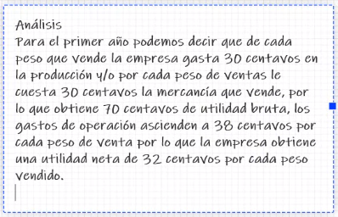
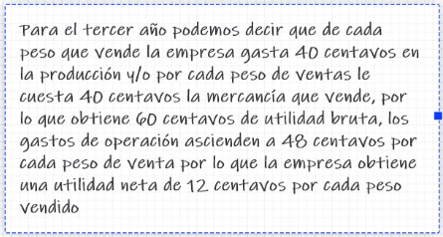

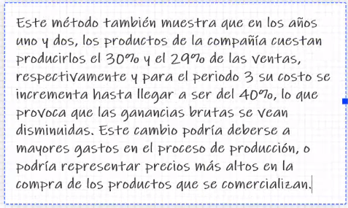

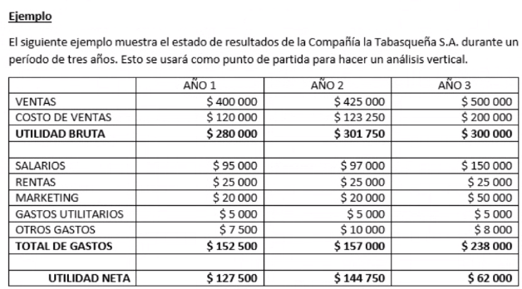

Cuenta Base: VENTAS La cual ha dio aumentando a lo largo de los 3 años (en le tercer año el crecimiento fue mayor)
Notemos como las Utilidades DISMINUYERON a pesar de que las ventas AUMENTARON
Como sucede lo anterior es necesario realizar un análisis para saber en que estamos invirtiendo de mas o bien donde faltan activos
Hay gastos excesivos en Salarios y Marketing
1. Revision de lo que sucede a Simple vista de los 3 años


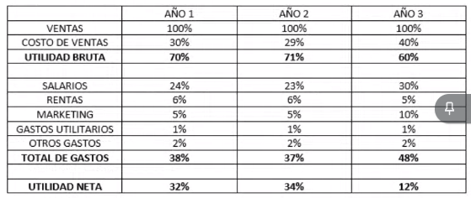
REDACCION DE LA SITUACION ACTUAL | 3. DECLARACION DE INGRESOS DE TAMAÑO COMUN: CALCULO DE PORCIENTOS INTEGRADOS DE CADA CUENTA
 |  | AÑO 1 | AÑO 2 | AÑO 3
 | VENTAS | 100% | 100% | 100%
 | COSTO DE VENTAS | 30
 | utilidad bruta
 | salarios
 | rentas
 | MARKETING
 | GASTOS UTILITARIOS
 | OTROS GASTOS

 | FORMULA | CUENTA/VENTAS * 100

A_F_2
